상품제안서
로엘 탁상용 미니선풍기 써큘레이터 제트스핀 저소음/BLDC모터 | 상품코드: F23819

 |  |  |  |  |  |  | 02-412-0044 | www.easy1.co.kr
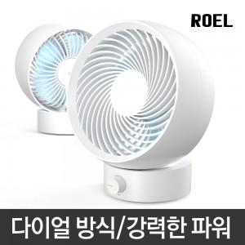

【상세/제작정보】

【인쇄/포장옵션】 | 실크 / 포장지포장

【공급단가】 | 수량 | 30~ | 50~ | 100~ | 300~ | 500~
*VAT별도 | 단가 | 30,430원 | 29,920원 | 29,160원 | 28,650원 | 27,890원

【상품 URL】 | https://dev.easy1.co.kr:443/src/goods_detail.php?gdno=23819

